項目マッピング表
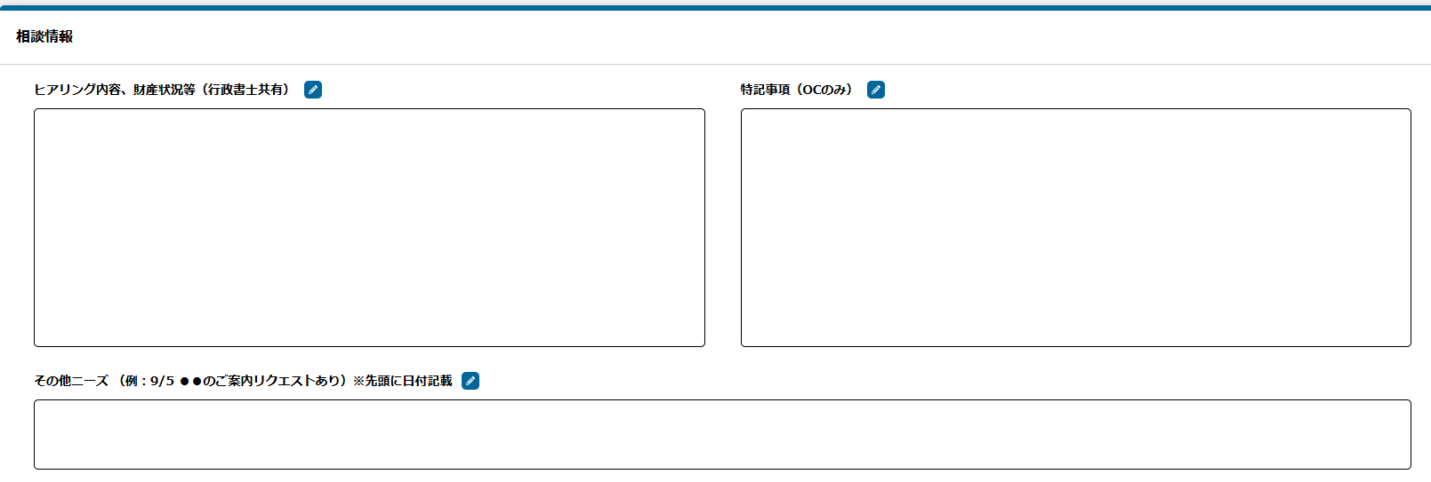
相続ステーション → 相続PF 連携①項目マッピング表

【本表について】
● 本表は連携①（相続ステーション → 相続PF）の項目マッピング表。
● 発火タイミング：御社の案件ステータスが「完了（アポ済）」になった時、当該案件の情報を弊社にHTTP POST通知。
● 連携②（相続PF → 相続ステーション：ステータス・売上の通知）は今回スコープ外（実装しない）。
● 「ステーション側項目」＝御社で送っていただく項目／「相続PF側項目」＝弊社で受け取る項目。
● 【受け入れ方針】 弊社は御社の入力値をそのまま受け取ります。形式・文字種・文字数による拒否は行いません。「制約・形式・備考」欄の文字数等は弊社DB側の目安です。
● 案件管理番号（#0）は連携の最重要キー。御社採番の番号をそのまま弊社側 case_number として保存します。

# | カテゴリ | 連携結果 | ステーション側項目 | 相続PF側項目 | データ型 | 必須/任意 | 制約・形式・備考
1 | 案件識別 |  | 案件管理番号 | 管理番号（case_number） | string | 必須 | 御社採番の番号をそのまま送付ください。サンプル：「SKN02101260113710」（17文字）。弊社側で case_number カラムに直接保存。連携の最重要突合キー。
2 | 紹介情報 |  | 会社名（紹介元葬儀社等） | 紹介元パートナー | string | 任意 | 100文字以内。御社の会社名をそのまま送付ください。弊社パートナーマスタで検索・紐付けします。
3 | 被相続人情報 | ない | 被相続人名 | 被相続人名 | string | 必須 | 御社の入力値をそのまま受領（目安：100文字程度）
4 | 被相続人情報 | ない | 年齢 | 被相続人年齢 | integer | 任意 | 整数値（御社の値をそのまま）
5 | 被相続人情報 | ない | 被相続人ふりがな | 被相続人ふりがな | string | 任意 | 御社の入力値をそのまま受領（ひらがな・カタカナ・混在いずれも可）
6 | 被相続人情報 | ない | 住所（被相続人） | 被相続人住所 | string | 任意 | 御社の入力値をそのまま受領（目安：255文字程度）
7 | 連絡先情報 | ない | 連絡先氏名 | 依頼者氏名 | string | 必須 | 御社の入力値をそのまま受領（目安：100文字程度）
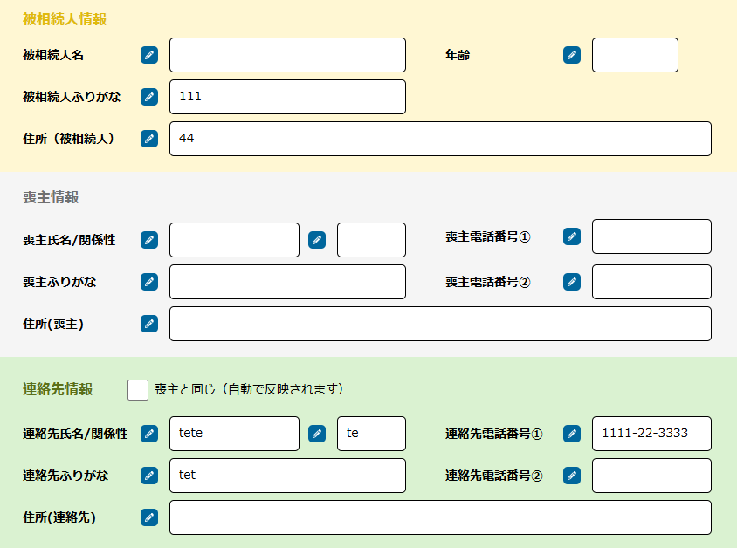
8 | 連絡先情報 | ない | 関係性（被相続人との続柄） | 依頼者続柄 | string | 任意 | 100文字以内、フリー入力。例：父／母／子／配偶者／兄弟姉妹／甥／姪 等
9 | 連絡先情報 | ない | 連絡先ふりがな | 依頼者ふりがな | string | 任意 | 御社の入力値をそのまま受領（ひらがな・カタカナ・混在いずれも可）
10 | 連絡先情報 | ない | 連絡先電話番号① | 依頼者TEL（固定） | string | 任意 | 御社の入力値をそのまま受領（ハイフン・括弧等の表記自由）
11 | 連絡先情報 | ない | 連絡先電話番号② | 依頼者TEL（携帯） | string | 任意 | 御社の入力値をそのまま受領（ハイフン・括弧等の表記自由）
12 | 連絡先情報 | ない | 住所（連絡先） | 依頼者住所 | string | 任意 | 御社の入力値をそのまま受領（目安：255文字程度）
13 | 面談情報 |  | 伺い先 住所 | 伺い先住所 | string | 任意 | 御社の入力値をそのまま受領（事業所面談・オンライン面談の場合は空でOK）
14 | 面談情報 |  | 伺い先 補足事項 | 伺い先補足 | string | 任意 | 御社の入力値をそのまま受領（目印・駐車場情報・呼び鈴位置等）
15 | 連絡先情報 | ない | 顧客情報 備考 | 依頼者特徴詳細 | string | 任意 | 御社の入力値をそのまま受領
16 | 相談情報 |  | ヒアリング内容、財産状況等（行政書士共有） | ヒアリング内容 | string | 任意 | 御社の入力値をそのまま受領（長文・複数段落OK）
17 | 相談情報 |  | 特記事項（OCのみ） | 特記事項 | string | 任意 | 御社の入力値をそのまま受領
18 | 相談情報 |  | その他ニーズ | その他ニーズ | string | 任意 | 御社の入力値をそのまま受領（例："9/5 ●●のご案内リクエストあり" のような複数行可）

